Datos personales
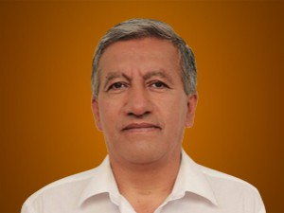

Nombres: | Luis Aníbal
Apellidos: | Marcillo Ruiz
Facebook: | https://www.facebook.com/LuchitoID12
Twitter:
Descripción:

